상품제안서
스피디 슬림 핏 PD 20W 고속보조배터리 30000mAh (CP0.2M20W원형케이블+8P젠더포함) | 상품코드: S36746

 |  |  |  |  |  |  | 02-713-8555 | www.synergygift.co.kr
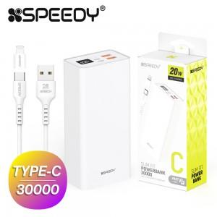

【상세/제작정보】 | 30000mAh(CP 0.2M 20W 원형 케이블+8P 젠더 포함)

【인쇄/포장옵션】 | 레이저, 풀칼라 / 포장지포장

【공급단가】 | 수량 | 30~ | 100~ | 500~ | 1,000~ | 3,000~
*VAT별도 | 단가 | 21,710원 | 21,200원 | 20,540원 | 19,530원 | 18,870원

【상품 URL】 | https://www.synergygift.co.kr:443/src/goods_detail.php?gdno=36746

